画面遷移
画面レイアウト

凡例：
：画面
：画面遷移
業務機能名 | 基本給管理システム | 画面名称 | 基本給管理 | 作成日 | 2023-05-23 | 作成者 | しゃ
画面ID | P005 | 備考 |  | 更新日 |  | 更新者
 |  |  |  | 備考

 |  |  |  | メニュー画面：機能情報テーブルに定義した画面
 |  |  |  |  | （ofcfunction）

基本給情報リストボタン

メニュー画面
基本給管理リスト

画面レイアウト
画面レイアウト
業務機能名 | 基本給管理システム | 画面名称 | 基本給管理リスト |  |  |  |  |  | 作成日 |  | 2023-05-23 |  | 作成者 | しゃ
画面ID | P005 | 備考 |  |  |  |  |  |  | 更新日 |  |  |  | 更新者
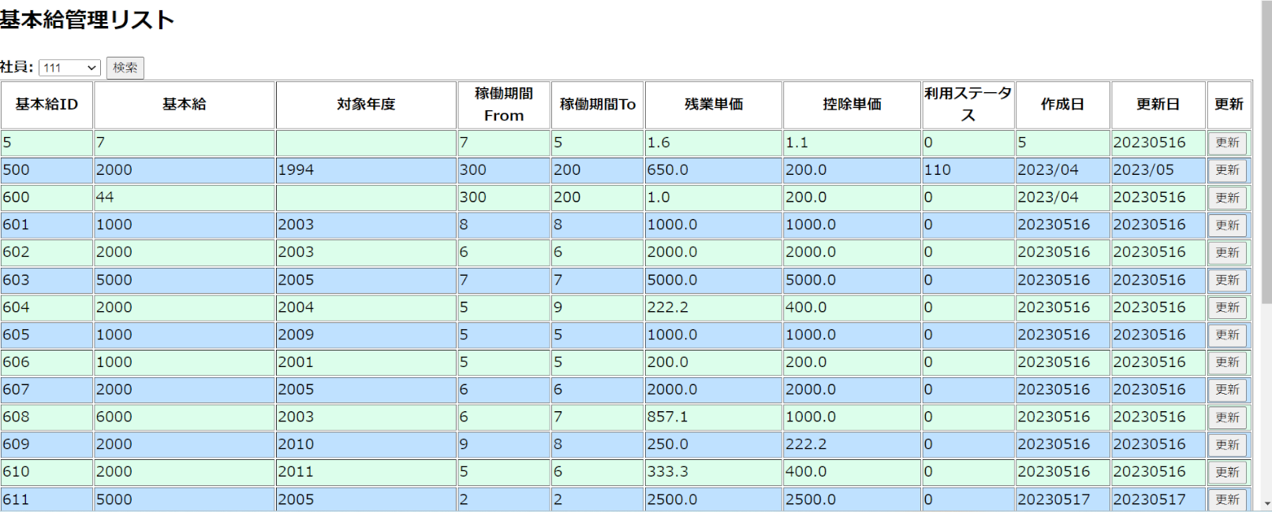
 |  |  |  | 項番 |  | 項目名称 |  |  |  |  |  | 項目名称種別
 |  |  |  | 1 |  | 基本給管理リスト |  |  |  |  |  | ラベル
 |  |  |  | 2 |  | 社員 |  |  |  |  |  | セレクトボックス
 |  |  |  |  | 3 | 検索 |  |  |  |  |  | ボタン
 |  |  |  |  | 4 | 基本給ID列 |  |  |  |  |  | ラベル
 |  |  |  |  | 5 | 基本給 | 列 |  |  |  |  | ラベル
 |  |  |  |  | 6 | 対象年度 |  | 列 |  |  |  | ラベル
 |  |  |  |  | 7 | 稼働期間From |  |  |  | 列 |  | ラベル
 |  |  |  | 8 |  | 稼働期間To |  |  | 列 |  |  | ラベル
 |  |  |  | 9 |  | 残業単価 |  | 列 |  |  |  | ラベル
 |  |  |  |  | 10 | 控除単価 |  | 列 |  |  |  | ラベル
 |  |  |  |  | 11 | 利用ステータス |  |  |  | 列 |  | ラベル
 |  |  |  |  | 12 | 作成日 |  | 列 |  |  |  | ラベル
 |  |  |  |  | 13 | 更新日 |  | 列 |  |  |  | ラベル
 |  |  |  |  | 14 | 更新 |  |  |  |  |  | ボタン
 |  |  |  | 15 |  | 新規追加 |  |  |  |  |  | ボタン

